shiro基础
访问方式：匿名访问和用户访问
一般访问模式：
 |  |  |  |  | 是 |  |  |  |  |  |  | 否
 |  |  | 是（允许匿名访问）
访问系统资源（例如，某个菜单，按钮，链接等）
是否允许匿名访问？
用户是否认证通过？
是否认证通过？
输入用户名和密码进行用户认证
 |  |  |  |  |  | 否 |  |  | 否

 |  |  |  |  |  |  | 是

权限认证模式
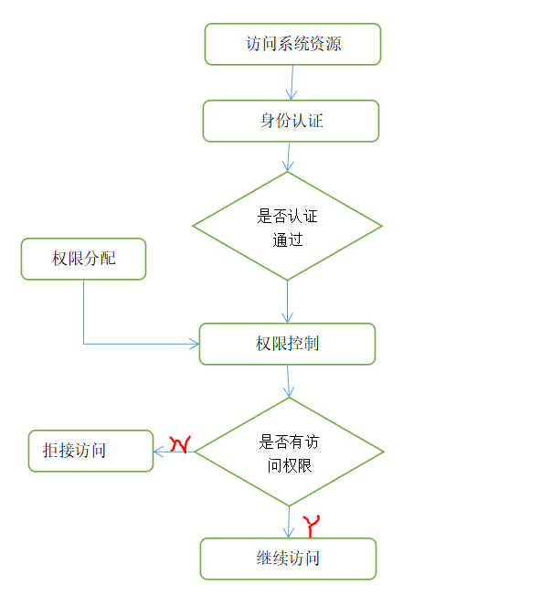

需要理解的关键对象：
 | Subject： 主体（当前登陆用户），访问系统的用户，主体可以是用户、程序等，进行认证的都称为主体。
 | Principal: 身份信息（username）。是进行身份认证的标识，标识必须唯一性，如用户名，手机号，邮箱地址等。一个主体也可以有多个身份，但是必须有一个主身份（Primary Principal）
 | Credential: 凭证信息（password）。是只有主体自己知道的安全信息，如密码，证书等。
 | 认证需要用户提供：Principal和Credential
什么是shiro?(百度百科) 实可独立出来的，Spring Security依赖spring环境。
 | Apache Shiro是一个强大且易用的Java安全框架,执行身份验证、授权、密码和会话管理
 | 三个核心组件：Subject, SecurityManager 和 Realms.
 | Subject：即“当前操作用户”。但是，在Shiro中，Subject这一概念并不仅仅指人，也可以是第三方进程、后台帐户（Daemon Account）或其他类似事物。它仅仅意味着“当前跟软件交互的东西”。
 | Subject代表了当前用户的安全操作，SecurityManager则管理所有用户的安全操作。
 | SecurityManager：它是Shiro框架的核心，典型的Facade模式，Shiro通过SecurityManager来管理内部组件实例，并通过它来提供安全管理的各种服务。
 | Realm（领域）： Realm充当了Shiro与应用安全数据间的“桥梁”或者“连接器”。也就是说，当对用户执行认证（登录）和授权（访问控制）验证时，Shiro会从应用配置的Realm中查找用户及其权限信息。
 | 从这个意义上讲，Realm实质上是一个安全相关的DAO：它封装了数据源的连接细节，并在需要时将相关数据提供给Shiro。当配置Shiro时，你必须至少指定一个Realm，用于认证和（或）授权。配置多个Realm是可以的，但是至少需要一个。
 | Shiro内置了可以连接大量安全数据源（又名目录）的Realm，如LDAP、关系数据库（JDBC）、类似INI的文本配置资源以及属性文件等。如果缺省的Realm不能满足需求，你还可以插入代表自定义数据源的自己的Realm实现。

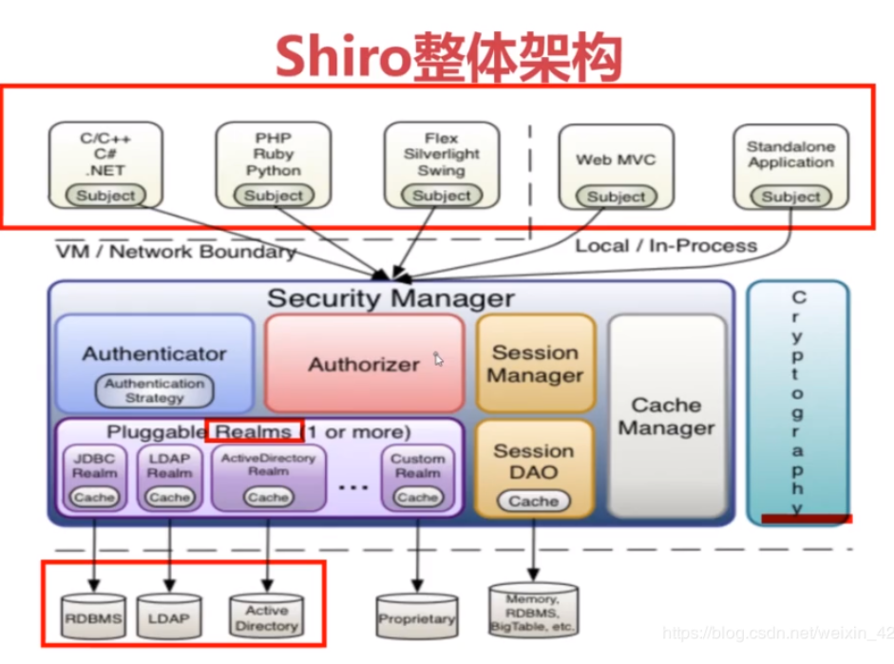
shiro架构图：
 |  |  |  |  |  |  |  |  |  |  | 上层部分:是“操作用户（主体）”。

 |  |  |  |  |  |  |  |  |  |  | 中层部分:
 |  |  |  |  |  |  |  |  |  |  | Security Manager（管理者）:是Shiro的核心，Shiro通过Security Manager提供安全服务。

 |  |  |  |  |  |  |  |  |  |  | Authenticator：认证器，管理登录登出。

 |  |  |  |  |  |  |  |  |  |  | Authorizer:授权器，赋予主体权限。

 |  |  |  |  |  |  |  |  |  |  | Session Manager:Session管理器,Shiro自己实现了一套Session管理机制，可以借助Web容器去实现Session。

 |  |  |  |  |  |  |  |  |  |  | Session DAO:实现了Session的操作，主要有增删改查。

 |  |  |  |  |  |  |  |  |  |  | CacheManager:缓存管理器，缓存角色数据和权限数据。

 |  |  |  |  |  |  |  |  |  |  | Pluggable Realms:就是和数据库，数据源之间的一个桥梁。Shiro获取认证信息,权限数据,角色数据通过Realms来获取。

 |  |  |  |  |  |  |  |  |  |  | Cryptography:是用来做加密，能非常快捷的实现数据加密。

 |  |  |  |  |  |  |  |  |  |  | 下层部分:是数据源（数据库）。

 |  |  |  |  |  |  |  |  |  |  | Authenticator（认证器）如何认证:
 |  |  |  |  |  |  |  |  |  |  | 操作用户（主体）提交请求到Security Manager调用Authenticator去认证,Authenticator通过Pluggable Realms去获取认证信息，Pluggable Realms是从下面的数据源（数据库）中去获取的认证信息，然后用通过Pluggable Realms从数据库中获取的认证信息和主体提交过来的认证数据做比对。

 |  |  |  |  |  |  |  |  |  |  | Authorizer（授权器）如何授权:
 |  |  |  |  |  |  |  |  |  |  | 大体和认证操作一样，也是通过Pluggable Realms从下面的数据源（数据库）中去获取权限数据,角色数据。

下面流程思考必要参考山概念的框架图
认证流程： 1,Subject（其一）-> 2,Security Manager -> 3,Authenticator -> 4,Realms（其一）
 |  |  |  |  |  |  |  |  |  |  | 由于数据库还没有建
 | package shiro.com.stu.shiro1; |  |  |  |  |  |  |  |  |  | 配置文件的方式验证
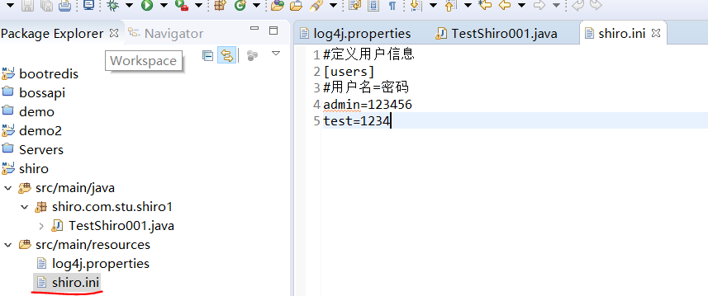

 | import org.apache.shiro.SecurityUtils;
 | import org.apache.shiro.authc.AuthenticationException;
 | import org.apache.shiro.authc.UsernamePasswordToken;
 | import org.apache.shiro.config.IniSecurityManagerFactory;
 | import org.apache.shiro.mgt.SecurityManager;
 | import org.apache.shiro.subject.Subject;
 | import org.apache.shiro.util.Factory;

 | public class TestShiro001 {

 | public static void main(String[] args) {
 | // 读取配置文件shiro.ini，初始化工厂对象
 | Factory<SecurityManager> factory = new IniSecurityManagerFactory("classpath:shiro.ini");
 | // 获取SecurityManager实例
 | SecurityManager securityManager = factory.getInstance();
 | // 将SecurityManager通过工具类绑定到工具类。 |  |  |  |  |  |  |  |  |  | 运行结果：
 | SecurityUtils.setSecurityManager(securityManager);
 | // 得到当前登陆主体
 | Subject currentUser = SecurityUtils.getSubject(); |  |  |  |  |  |  |  |  |  | 这里常见两种异常：
 | // 创建Token令牌，传入用户名和密码 |  |  |  |  |  |  |  |  |  | org.apache.shiro.authc.IncorrectCredentialsException： 凭证信息错误，比如密码错误
 | UsernamePasswordToken token = new UsernamePasswordToken("test", "1234"); |  |  |  |  |  |  |  |  |  | org.apache.shiro.authc.UnknownAccountException: 身份信息错误，比如用户名错误
 | try {
 | // 身份验证
 | currentUser.login(token);
 | System.out.println("验证成功");
 | } catch (AuthenticationException e) {
 | e.printStackTrace();
 | System.out.println("验证失败");
 | }
 | // 验证结束退出
 | currentUser.logout();
 | }
 | }

ini文件的解释：
 | ini文件类似于java中的properties(key=value),不过提供将key/value分类的特性，key是每一个部分不可重复即可，而不是整个配置文件。
 | ini配置分类：INI文件的格式很简单，最基本的三个要素是：parameters，sections和comments。
 | [main] : 根据对根对象的说明。
 | [users]: 提供了对用户/密码及其角色的配置，例子：用户名=密码，角色1，角色2
 | [roles]: 提供了角色及权限之间的关系，例子：角色=权限1，权限2
 | [urls]: 提供对web url拦截相关的配置，例子：url=拦截器[参数],拦截器

Realm（域）介绍：
 | shiro从realm获取安全数据（如用户、角色、权限），就是说比较以确定身份是否合法；
 | 也需要从Realm得到用户相应的角色/权限进行验证用户是否能进行操作；
 | 相当于dataSource
 | shiro默认使用自带的iniRealm,iniRealm从ini配置文件读取用户的信息，但是实际情况是从数据库中读取数据，因此我们需要自定义realm
 |  |  |  |  |  |  |  |  |  |  | 原因：默认sql
 | Database中创建表并插入数据：（默认使用自带iniRealm时，必须Colum：username，password）
 | create table users(
 |  | id SERIAL primary key,
 |  | username varchar(100),
 |  | password varchar(100)
 | )

 | select * from users

 | insert into users(username,password) values('admin', '123456'),('test', '12345')

数据库连接方式：1，c3p0;2, Driud

1,默认使用自带的iniRealm
 | *技巧：集体选中，tab键一起移动
 | 测试代码还是上面的
 | jdbc_realm.ini文件 |  |  |  |  |  | jdbc_realm.ini文件 |  |  |  |  |  | 测试代码：
 | [main] |  |  |  |  |  | [main] |  |  |  |  |  | import org.apache.shiro.SecurityUtils;
 | #下面.出来的是固定格式，c3p0方式 |  |  |  |  |  | #下面.出来的是固定格式，druid方式 |  |  |  |  |  | import org.apache.shiro.authc.AuthenticationException;
 | #使用jdbcRealm |  |  |  |  |  | #使用jdbcRealm |  |  |  |  |  | import org.apache.shiro.authc.UsernamePasswordToken;
 | jdbcRealm=org.apache.shiro.realm.jdbc.JdbcRealm |  |  |  |  |  | jdbcRealm=org.apache.shiro.realm.jdbc.JdbcRealm |  |  |  |  |  | import org.apache.shiro.config.IniSecurityManagerFactory;
 | #c3p0数据源 |  |  |  |  |  | #druid数据源 |  |  |  |  |  | import org.apache.shiro.mgt.SecurityManager;
 | dataSource=com.mchange.v2.c3p0.ComboPooledDataSource |  |  |  |  |  | dataSource=com.alibaba.druid.pool.DruidDataSource |  |  |  |  |  | import org.apache.shiro.subject.Subject;
 | #数据库驱动 |  |  |  |  |  | #数据库驱动 |  |  |  |  |  | import org.apache.shiro.util.Factory;
 | dataSource.driverClass=org.postgresql.Driver |  |  |  |  |  | dataSource.driverClassName=org.postgresql.Driver
 | dataSource.jdbcUrl=jdbc:postgresql://localhost/db_shiro |  |  |  |  |  | dataSource.url=jdbc:postgresql://localhost/db_shiro |  |  |  |  |  | public class TestShiro001 {
 | #数据库用户名，密码 |  |  |  |  |  | #数据库用户名，密码
 | dataSource.user=postgres |  |  |  |  |  | dataSource.username=postgres |  |  |  |  |  | public static void main(String[] args) {
 | dataSource.password=zhouyi |  |  |  |  |  | dataSource.password=zhouyi |  |  |  |  |  | // 读取配置文件shiro.ini，初始化工厂对象
 | #引用、注入数据源 引用注入方式：$key |  |  |  |  |  | #引用、注入数据源 引用注入方式：$key |  |  |  |  |  | Factory<SecurityManager> factory = new IniSecurityManagerFactory("classpath:shiro.ini");
 | jdbcRealm.dataSource=$dataSource |  |  |  |  |  | jdbcRealm.dataSource=$dataSource |  |  |  |  |  | // 获取SecurityManager实例
 | #引用realm |  |  |  |  |  | #引用realm |  |  |  |  |  | SecurityManager securityManager = factory.getInstance();
 | securityManager.realms=$jdbcRealm |  |  |  |  |  | securityManager.realms=$jdbcRealm |  |  |  |  |  | // 将SecurityManager通过工具类绑定到工具类。
 |  |  |  |  |  |  |  |  |  |  |  |  | SecurityUtils.setSecurityManager(securityManager);
 | 验证结果： |  |  |  |  |  | 验证结果： |  |  |  |  |  | // 得到当前登陆主体
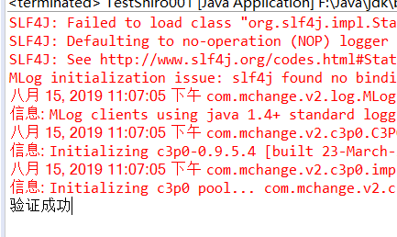
 |  |  |  |  |  |  |  |  |  |  |  |  | Subject currentUser = SecurityUtils.getSubject();
 |  |  |  |  |  |  |  |  |  |  |  |  | // 创建Token令牌，传入用户名和密码
 |  |  |  |  |  |  |  |  |  |  |  |  | UsernamePasswordToken token = new UsernamePasswordToken("test", "1234");
 |  |  |  |  |  |  |  |  |  |  |  |  | try {
 |  |  |  |  |  |  |  |  |  |  |  |  | // 身份验证
 |  |  |  |  |  |  |  |  |  |  |  |  | currentUser.login(token);
 |  |  |  |  |  |  |  |  |  |  |  |  | System.out.println("验证成功");
 |  |  |  |  |  |  |  |  |  |  |  |  | } catch (AuthenticationException e) {
 |  |  |  |  |  |  |  |  |  |  |  |  | e.printStackTrace();
 |  |  |  |  |  |  |  |  |  |  |  |  | System.out.println("验证失败");
 |  |  |  |  |  |  |  |  |  |  |  |  | }
 |  |  |  |  |  |  |  |  |  |  |  |  | // 验证结束退出
验证角色： |  |  |  |  |  |  |  |  |  |  |  |  | currentUser.logout();
 | shiro.ini文件 |  |  |  |  |  |  |  |  |  |  |  | }
 | [users] |  |  |  |  |  |  |  |  |  |  |  | }
 | #用户名=密码,角色1,角色2
 | admin=123456,role1,role2,role3
 | test=1234,role1
 |  |  |  |  |  |  |  |  |  | 测试类：
 | 帮助类： |  |  |  |  |  |  |  |  | package shiro.com.stu.shiro1;
 | package shiro.com.stu.shiro1;

 | import org.apache.shiro.SecurityUtils; |  |  |  |  |  |  |  |  | import org.apache.shiro.SecurityUtils;
 | import org.apache.shiro.authc.AuthenticationException; |  |  |  |  |  |  |  |  | import org.apache.shiro.subject.Subject;
 | import org.apache.shiro.authc.UsernamePasswordToken;
 | import org.apache.shiro.config.IniSecurityManagerFactory; |  |  |  |  |  |  |  |  | public class TestShiro001 {
 | import org.apache.shiro.mgt.SecurityManager;
 | import org.apache.shiro.subject.Subject; |  |  |  |  |  |  |  |  | public static void main(String[] args) {
 | import org.apache.shiro.util.Factory; |  |  |  |  |  |  |  |  | // 获取当前用户信息
 |  |  |  |  |  |  |  |  |  | Subject currentUser = ShiroUtils.login("classpath:shiro.ini", "admin", "123456");
 | public class ShiroUtils { |  |  |  |  |  |  |  |  | // 判断当前用户所拥有的角色
 |  |  |  |  |  |  |  |  |  | // 角色含包与否 ，可用（hasRoles：含有；hasAllRoles：全有）list多个判断
 | /** |  |  |  |  |  |  |  |  | boolean flag = currentUser.hasRole("role1");
 | * 获取当前主体，进行登陆 |  |  |  |  |  |  |  |  | boolean authen = currentUser.isAuthenticated(); // 当前验证状态
 | * @param iniPath |  |  |  |  |  |  |  |  | // 对应的也有checkRole, checkRoles, checkAllRoles 有通过，没有就抛出异常
 | * @param username |  |  |  |  |  |  |  |  | // 如果验证通过
 | * @param password |  |  |  |  |  |  |  |  | if (authen) {
 | * @return |  |  |  |  |  |  |  |  | // 验证权限
 | */ |  |  |  |  |  |  |  |  | }
 | public static Subject login(String iniPath, String username, String password) { |  |  |  |  |  |  |  |  | // 退出
 | Factory<SecurityManager> factory = new IniSecurityManagerFactory(iniPath); |  |  |  |  |  |  |  |  | currentUser.logout();
 | SecurityManager securityManager = factory.getInstance(); |  |  |  |  |  |  |  |  | }
 | SecurityUtils.setSecurityManager(securityManager); |  |  |  |  |  |  |  |  | }
 | Subject currentUser = SecurityUtils.getSubject();
 | UsernamePasswordToken token = new UsernamePasswordToken(username, password);
 | try {
 | currentUser.login(token);
 | System.out.println("验证成功");
 | } catch (AuthenticationException e) {
 | e.printStackTrace();
 | System.out.println("验证失败");
 | }
 | return currentUser;
 | }
 | }

验证权限： |  |  |  |  |  |  | 测试类： |  |  |  |  |  | 测试结果：
 | shiro.ini文件 |  |  |  |  |  | package shiro.com.stu.shiro1;
 | [users]
 | #用户名=密码,角色1,角色2
 | admin=123456,role1,role2 |  |  |  |  |  | import org.apache.shiro.SecurityUtils;
 | test=1234,role1 |  |  |  |  |  | import org.apache.shiro.subject.Subject;

 | #定义角色 |  |  |  |  |  | public class TestShiro001 {
 | [roles]
 | #角色名称=权限名称 |  |  |  |  |  | public static void main(String[] args) {
 | role1=user:select |  |  |  |  |  | // 获取当前用户信息
 | role2=user:add,user:update,user:delete |  |  |  |  |  | Subject currentUser = ShiroUtils.login("classpath:shiro.ini", "test", "1234");
 |  |  |  |  |  |  | // isPermitted同样有很多参数类型
 |  |  |  |  |  |  | boolean flag = currentUser.isPermitted("user:select");
 |  |  |  |  |  |  | System.out.println("角色权限有无：" + flag);
 |  |  |  |  |  |  | // 有权限则可操作
 |  |  |  |  |  |  | if (flag) {
 |  |  |  |  |  |  | // 进行增删改查
 |  |  |  |  |  |  | }
 |  |  |  |  |  |  | // 退出
 |  |  |  |  |  |  | currentUser.logout();
 |  |  |  |  |  |  | }
 |  |  |  |  |  |  | }

shiro集成web：
 | 文档地址：http://shiro.apache.org/web.html |  |  |  |  |  | maven的web项目创建：https://blog.csdn.net/androidxiaogang/article/details/52822892
 | 环境jar导入：省略（这些都是为了说明自带使用，实际中我们都需要自定义，数据库取值） |  |  |  |  |  | 问题解决：https://blog.csdn.net/testcs_dn/article/details/36455669

 | shiro拦截器：
 | Filter Name | Class |  |  |  |  |  |  |  |  | public enum DefaultFilter {
 | anon | org.apache.shiro.web.filter.authc.AnonymousFilter |  |  |  |  |  | 匿名访问 |  |  | anon(AnonymousFilter.class),
 | authc | org.apache.shiro.web.filter.authc.FormAuthenticationFilter |  |  |  |  |  | 验证访问 |  |  | authc(FormAuthenticationFilter.class),
 | authcBasic | org.apache.shiro.web.filter.authc.BasicHttpAuthenticationFilter |  |  |  |  |  |  |  |  | authcBasic(BasicHttpAuthenticationFilter.class),
 | logout | org.apache.shiro.web.filter.authc.LogoutFilter |  |  |  |  |  |  |  |  | logout(LogoutFilter.class),
 | noSessionCreation | org.apache.shiro.web.filter.session.NoSessionCreationFilter |  |  |  |  |  |  |  |  | noSessionCreation(NoSessionCreationFilter.class),
 | perms | org.apache.shiro.web.filter.authz.PermissionsAuthorizationFilter |  |  |  |  |  | 权限访问 |  |  | perms(PermissionsAuthorizationFilter.class),
 | port | org.apache.shiro.web.filter.authz.PortFilter |  |  |  |  |  |  |  |  | port(PortFilter.class),
 | rest | org.apache.shiro.web.filter.authz.HttpMethodPermissionFilter |  |  |  |  |  |  |  |  | rest(HttpMethodPermissionFilter.class),
 | roles | org.apache.shiro.web.filter.authz.RolesAuthorizationFilter |  |  |  |  |  | 角色访问 |  |  | roles(RolesAuthorizationFilter.class),
 | ssl | org.apache.shiro.web.filter.authz.SslFilter |  |  |  |  |  |  |  |  | ssl(SslFilter.class),
 | user | org.apache.shiro.web.filter.authc.UserFilter |  |  |  |  |  |  |  |  | user(UserFilter.class);
 | noSessionCreation | org.apache.shiro.web.filter.session.NoSessionCreationFilter |  |  |  |  |  |  |  |  | noSessionCreation(NoSessionCreationFilter.class),
 | perms | org.apache.shiro.web.filter.authz.PermissionsAuthorizationFilter |  |  |  |  |  | 权限访问 |  |  | perms(PermissionsAuthorizationFilter.class),
 | port | org.apache.shiro.web.filter.authz.PortFilter |  |  |  |  |  |  |  |  | port(PortFilter.class),
 | rest | org.apache.shiro.web.filter.authz.HttpMethodPermissionFilter |  |  |  |  |  |  |  |  | rest(HttpMethodPermissionFilter.class),
 | roles | org.apache.shiro.web.filter.authz.RolesAuthorizationFilter |  |  |  |  |  | 角色访问 |  |  | roles(RolesAuthorizationFilter.class),
 | ssl | org.apache.shiro.web.filter.authz.SslFilter |  |  |  |  |  |  |  |  | ssl(SslFilter.class),
 | user | org.apache.shiro.web.filter.authc.UserFilter |  |  |  |  |  |  |  |  | user(UserFilter.class);
 |  |  |  |  |  |  |  |  |  |  | }
 | shiro.ini文件 |  |  |  | Url匹配方式：
 | #未登录时或认证失败时，跳转到登陆请求 |  |  |  | 占位符 | 含义 |  | 说明
 | authc.loginUrl=/login |  |  |  | ？ | 匹配一个字符 |  | /login?,例子：/login1或/loginL等
 | #验证角色失败，去到权限不足的页面 |  |  |  | * | 匹配一个或多个字符 |  | /login*,例子：/login12或/loginadc
 | roles.unauthoriedUrl=unthenoried.jsp |  |  |  | ** | 匹配一个或多个路径 |  | /login/**,例子：/login/test或/login/adc
 | #验证权限失败，去到权限不足页面
 | perms.unauthoriedUrl=unthenoried.jsp

 | [users]
 | #用户名=密码,角色(管理员)
 | kazu=123456,admim
 | #用户名=密码,角色(老师)
 | jack=1234,teacher
 | #用户名=密码
 | rose=1234

 | #定义角色
 | [roles]
 | #角色名称=权限名称（所有权限）
 | admim=user:*
 | #老师拥有学生所有权限
 | teacher=student:*

 | [urls]
 | #登陆请求（可以进行匿名访问） login是请求路径
 | /login=anon
 | #必须进行身份验证,才可以访问 admin请求路径
 | /admin=authc
 | #学生请求，必须是老师的角色才能访问
 | /student=roles[teacher]
 | #老师权限
 | /teacher=perms["user:create"]

shiro标签库：http://shrio.apache.org/tags |  |  |  |  | 参照网址： http://shiro.apache.org/web.html
 | 1 | <shiro:guest> 游客访问 </shiro:guest>
 | 2 | <shiro:user> 欢饮[<shiro:principal/>]登陆<a href="logout">退出</a> </shiro:user> |  |  |  |  |  |  | // 登陆过认证过，保存并显示
 | 3 | <shiro:hasRole name="admin"> 欢迎有admin角色的用户</shiro:hasRole>
 | 4 | <shiro:hasPermission name="student:create"> 欢迎有student:create权限的用户</shiro:hasPermission>
 | 5 | <shiro:authenticated> [<shiro:principal/>]已验证通过</shiro:authenticated>
 | 6 | <shiro:notAuthenticated> [<shiro:principal/>]用户未通过身份验证</shiro:notAuthenticated>

加密： | package stu;

 | import javax.swing.text.TabableView;

 | import org.apache.shiro.codec.Base64;
 | import org.apache.shiro.crypto.hash.Md5Hash;

 | public class CryptographyUtils {

 | /**
 | * base64加密
 | * @param str
 | * @return
 | */
 | public static String enBase64(String str) {
 | return Base64.encodeToString(str.getBytes());
 | }

 | /**
 | * base64解密
 | * @param str
 | * @return
 | */
 | public static String deBase64(String str) {
 | return Base64.decodeToString(str);
 | }

 | /**
 | * md5加密
 | * @param str
 | * @param salt
 | * @return
 | */
 | public static String md5Hash(String str, String salt) {
 | return new Md5Hash(str, salt).toString();
 | }

 | /**
 | * md5加密
 | * @param str 密码
 | * @param salt 盐值
 | * @param count 加密次数
 | * @return
 | */
 | public static String md5Hash(String str, String salt, int count) {
 | return new Md5Hash(str, salt, count).toString();
 | }

 | public static void main(String[] args) {
 | String password = "1234nihao";
 | System.out.println("加密：" + CryptographyUtils.enBase64(password));
 | System.out.println("加密：" + CryptographyUtils.deBase64(CryptographyUtils.enBase64(password)));
 | }
 | }

数据库设计：将上面的shiro.ini文件转未数据库设计。
 | create table t_user( |  |  |  |  |  |  |  | create table t_role(
 |  | id SERIAL primary key, |  |  |  |  |  |  |  | id SERIAL primary key,
 |  | username varchar(100), |  |  |  |  |  |  |  | rolename varchar(100)
 |  | password varchar(100), |  |  |  |  |  |  | )
 |  | roleId int
 | ) |  |  |  |  |  |  |  | insert into t_role(rolename) values('admin'),('teacher')

 | insert into t_user(username,password,roleId) values('admin', '123456',1),('test', '12345',2) |  |  |  |  |  |  |  | localhost/db_shiro : 2019/8/17 21:53:23
 |  |  |  |  |  |  |  |  | select * from t_role order by id
 | localhost/db_shiro : 2019/8/17 21:47:57 |  |  |  |  |  |  |  | id | rolename
 | select * from t_user order by id |  |  |  |  |  |  |  | 1 | admin
 | id | username | password | roleid |  |  |  |  | 2 | teacher
 | 1 | admin | 12345 | 1
 | 2 | test | 12345 | 2
 | 3 | jack | 12345 | « NULL »
 | 4 | rose | 12345 | « NULL »

 | create table t_permission(
 |  | id SERIAL primary key,
 |  | permissionName varchar(100),
 |  | roleId int
 | )

 | insert into t_permission(permissionName,roleId) values('user:*', 1),('teacher:*', 2)
 | localhost/db_shiro : 2019/8/17 22:18:00
 | select * from t_permission order by id
 | id | permissionname | roleid
 | 1 | user : * | 1
 | 2 | teacher : * | 2

程序逻辑过程：
 | mapper中查询过程，实体等省略 |  | web.xml需要配置，以及整合spring的application.properties需要注入bean,详细参考：http://shiro.apache.org/spring.html

 | package com.cun.realm; |  |  |  |  |  |  |  | package com.cun.controller;

 | import org.apache.shiro.authc.AuthenticationException; |  |  |  |  |  |  |  | import org.apache.catalina.security.SecurityUtil;
 | import org.apache.shiro.authc.AuthenticationInfo; |  |  |  |  |  |  |  | import org.apache.shiro.SecurityUtils;
 | import org.apache.shiro.authc.AuthenticationToken; |  |  |  |  |  |  |  | import org.apache.shiro.authc.AuthenticationException;
 | import org.apache.shiro.authc.SimpleAuthenticationInfo; |  |  |  |  |  |  |  | import org.apache.shiro.authc.UsernamePasswordToken;
 | import org.apache.shiro.authz.AuthorizationInfo; |  |  |  |  |  |  |  | import org.apache.shiro.session.Session;
 | import org.apache.shiro.authz.SimpleAuthorizationInfo; |  |  |  |  |  |  |  | import org.apache.shiro.subject.Subject;
 | import org.apache.shiro.realm.AuthorizingRealm; |  |  |  |  |  |  |  | import org.springframework.stereotype.Controller;
 | import org.apache.shiro.subject.PrincipalCollection; |  |  |  |  |  |  |  | import org.springframework.web.bind.annotation.RequestMapping;
 |  |  |  |  |  |  |  |  | import org.springframework.web.bind.annotation.RequestMethod;
 | import com.cun.entity.User;
 | import com.cun.service.TestUserService; |  |  |  |  |  |  |  | import com.cun.entity.User;

 | /** |  |  |  |  |  |  |  | @Controller
 | *用户自定义Realm |  |  |  |  |  |  |  | @RequestMapping("/user")
 | * @author zy962 |  |  |  |  |  |  |  | public class UserController {
 | *
 | */ |  |  |  |  |  |  |  | @RequestMapping(value = "/login1", method= RequestMethod.POST) // 限定是能post
 | public class UserRealm extends AuthorizingRealm { |  |  |  |  |  |  |  | public String login(User user) {
 |  |  |  |  |  |  |  |  | // 获取Subject对象
 |  |  |  |  |  |  |  |  | Subject subject = SecurityUtils.getSubject();
 |  |  |  |  |  |  |  |  | // 创建令牌
 | /** |  |  |  |  |  |  |  | UsernamePasswordToken token = new UsernamePasswordToken(user.getUsername(), user.getPassword());
 | * 授权（为当前登陆的用户授予权限及角色） |  |  |  |  |  |  |  | String msg = "";
 | */ |  |  |  |  |  |  |  | try {
 | @Override |  |  |  |  |  |  |  | // 登陆
 | protected AuthorizationInfo doGetAuthorizationInfo( |  |  |  |  |  |  |  | subject.login(token);
 | PrincipalCollection principals) { |  |  |  |  |  |  |  | // 则保存session
 | // 获取当前用户信息 |  |  |  |  |  |  |  | Session session = subject.getSession();
 | String username = (String) principals.getPrimaryPrincipal(); |  |  |  |  |  |  |  | session.setAttribute("currentUser", user);
 | // 创建授权验证对象 |  |  |  |  |  |  |  | msg="200"; // 登陆成功
 | SimpleAuthorizationInfo simpleAuthorizationInfo = new SimpleAuthorizationInfo(); |  |  |  |  |  |  |  | } catch (Exception e) {
 | try { |  |  |  |  |  |  |  | e.printStackTrace();
 | // 授予角色 查询：TestUserService.getRoles(username) |  |  |  |  |  |  |  | msg = "304"; // 登陆失败
 | simpleAuthorizationInfo.setRoles(TestUserService.getRoles(username)); |  |  |  |  |  |  |  | }
 | // 授予权限 查询TestUserService.getPermission(username) |  |  |  |  |  |  |  | return msg;
 | simpleAuthorizationInfo.setStringPermissions(TestUserService.getPermission(username)); |  |  |  |  |  |  |  | }
 | } catch (Exception e) { |  |  |  |  |  |  |  | }
 | // TODO Auto-generated catch block
 | e.printStackTrace();
 | }
 | // 返回授权信息
 | return simpleAuthorizationInfo;
 | }

 | /**
 | * 验证（为当前登陆的用户进行身份验证）
 | */
 | @Override
 | protected AuthenticationInfo doGetAuthenticationInfo(
 | AuthenticationToken token) throws AuthenticationException {
 | String username = (String) token.getPrincipal(); // 获取身份信息，即是用户名
 | try {
 | // 查询用户信息
 | User user = TestUserService.findUserbyName(username);
 | if (user != null) {
 | // 验证用户名，密码
 | AuthenticationInfo authenticationInfo = new SimpleAuthenticationInfo(username, user.getPassword(),"");
 | // 验证成功
 | return authenticationInfo;
 | }
 | } catch (Exception e) {
 | }
 | // 验证失败
 | return null;
 | }

 | }

shiro整合springboot：（完整例子）
 | 在https://start.spring.io/创建一个新的Springboot工程或者自己maven创建
 | 在webapp下添加index.html(pom.xml中必须添加themleaf支持) |  |  |  |  |  |  |  |  | 测试运行：http://localhost:8080/index.html

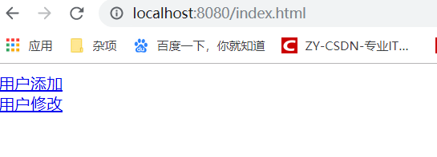

 | 准备环境：

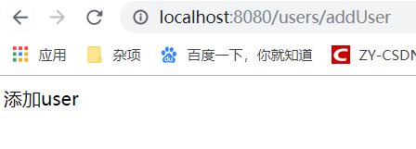
 | 新建包com.shiro.stuZy.controller，并创建控制类。
 | package com.shiro.stuZy.controller; |  |  |  |  | 测试结果：

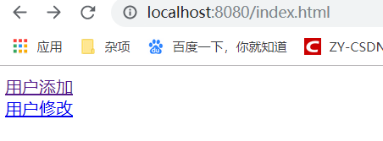
 | import org.springframework.stereotype.Controller;
 | import org.springframework.web.bind.annotation.RequestMapping;

 | @Controller
 | @RequestMapping("/users")
 | public class UserController {

 | @RequestMapping("/addUser")
 | public String addUser() {
 | // 返回到user文件夹下的addUser.html
 | return "user/addUser";
 | }

 | @RequestMapping("/updateUser")
 | public String updateUser() {
 | // 返回到user文件夹下的updateUser.html
 | return "user/updateUser";
 | }
 | }

 | 到此环境准备完成！

shiro整合到Springboot:
 | 在pom.xml文件中：
 | <!-- shiro和spring整合依赖 -->
 | <dependency>
 | <groupId>org.apache.shiro</groupId>
 | <artifactId>shiro-spring</artifactId>
 | <version>1.4.1</version>
 | </dependency> |  |  |  |  |  |  |  |  | 注意点：
 |  |  |  |  |  |  |  |  |  | 1，templates就相当于web-inf,其下的外界是不能直接访问的
自定义Realm: |  |  |  |  |  |  |  |  |  | 需要：设置有index指向templates中的起始html.
 | 新建包com.shiro.stuZy.realm，并自定义realm类。 |  |  |  |  |  |  |  |  | shiro配置类
 | package com.shiro.stuZy.realm; |  |  |  |  |  |  |  |  | package com.shiro.stuZy.config;

 | import org.apache.shiro.authc.AuthenticationException; |  |  |  |  |  |  |  |  | import java.util.LinkedHashMap;
 | import org.apache.shiro.authc.AuthenticationInfo; |  |  |  |  |  |  |  |  | import java.util.Map;
 | import org.apache.shiro.authc.AuthenticationToken;
 | import org.apache.shiro.authc.SimpleAuthenticationInfo; |  |  |  |  |  |  |  |  | import org.apache.shiro.spring.web.ShiroFilterFactoryBean;
 | import org.apache.shiro.authz.AuthorizationInfo; |  |  |  |  |  |  |  |  | import org.apache.shiro.web.mgt.DefaultWebSecurityManager;
 | import org.apache.shiro.authz.SimpleAuthorizationInfo; |  |  |  |  |  |  |  |  | import org.springframework.context.annotation.Bean;
 | import org.apache.shiro.realm.AuthorizingRealm; |  |  |  |  |  |  |  |  | import org.springframework.context.annotation.Configuration;
 | import org.apache.shiro.subject.PrincipalCollection;
 | import org.springframework.beans.factory.annotation.Autowired; |  |  |  |  |  |  |  |  | import com.shiro.stuZy.realm.UserRealm;

 | import com.shiro.stuZy.Service.UserService; |  |  |  |  |  |  |  |  | @Configuration
 | import com.shiro.stuZy.entity.User; |  |  |  |  |  |  |  |  | public class ShiroConfig {

 | public class UserRealm extends AuthorizingRealm { |  |  |  |  |  |  |  |  | /**
 |  |  |  |  |  |  |  |  |  | * 注入UserRealm
 | @Autowired |  |  |  |  |  |  |  |  | * @return
 | private UserService userService; |  |  |  |  |  |  |  |  | */
 |  |  |  |  |  |  |  |  |  | @Bean
 | /** |  |  |  |  |  |  |  |  | public UserRealm getUserRealm() {
 | * 为当前登陆的用户授权 |  |  |  |  |  |  |  |  | return new UserRealm();
 | */ |  |  |  |  |  |  |  |  | }
 | @Override
 | protected AuthorizationInfo doGetAuthorizationInfo( |  |  |  |  |  |  |  |  | /**
 | PrincipalCollection principals) { |  |  |  |  |  |  |  |  | * 创建ShiroFilterFactoryBean过滤器
 | // 获取用户名 |  |  |  |  |  |  |  |  | * @param securityManager
 | String userName = (String) principals.getPrimaryPrincipal(); |  |  |  |  |  |  |  |  | * @return
 | // 创建授权验证对象 |  |  |  |  |  |  |  |  | */
 | SimpleAuthorizationInfo simpleAuthorizationInfo = new SimpleAuthorizationInfo(); |  |  |  |  |  |  |  |  | @Bean
 | // 授予角色 |  |  |  |  |  |  |  |  | public ShiroFilterFactoryBean getShiroFilterFactoryBean(DefaultWebSecurityManager securityManager) {
 | simpleAuthorizationInfo.setRoles(userService.getRoles(userName)); |  |  |  |  |  |  |  |  | // 创建对象
 | // 授予权限 |  |  |  |  |  |  |  |  | ShiroFilterFactoryBean shiroFilterFactoryBean = new ShiroFilterFactoryBean();
 | simpleAuthorizationInfo.setStringPermissions(userService.getPermission(userName)); |  |  |  |  |  |  |  |  | // 设置安全会话管理器
 | return simpleAuthorizationInfo; |  |  |  |  |  |  |  |  | shiroFilterFactoryBean.setSecurityManager(securityManager);
 | } |  |  |  |  |  |  |  |  | // 添加shiro内置过滤器
 |  |  |  |  |  |  |  |  |  | /**
 | /** |  |  |  |  |  |  |  |  | * 前面已经提及过很多过滤器：
 | * 为当前登陆的用户进行身份认证 |  |  |  |  |  |  |  |  | * anon: 无需认证登陆可以访问
 | */ |  |  |  |  |  |  |  |  | * authc: 认证才可以访问
 | @Override |  |  |  |  |  |  |  |  | * user: 如果使用rememberMe功能可以直接访问
 | protected AuthenticationInfo doGetAuthenticationInfo( |  |  |  |  |  |  |  |  | * perms： 该资源必须得到资源权限才可以访问
 | AuthenticationToken token) throws AuthenticationException { |  |  |  |  |  |  |  |  | * roles: 该资源必须得到角色权限才可以访问
 | // 获取用户名 |  |  |  |  |  |  |  |  | */
 | String userName = (String) token.getPrincipal(); |  |  |  |  |  |  |  |  | // 创建map,保存过滤器
 | // 数据库数据获取 |  |  |  |  |  |  |  |  | Map<String, String> filterChainDefinitionMap = new LinkedHashMap<String, String>();
 | User user = userService.getUserByUserName(userName); |  |  |  |  |  |  |  |  | /*************设置匿名访问请求,不需要登陆可访问***************/
 | if (user != null) { |  |  |  |  |  |  |  |  | filterChainDefinitionMap.put("/users/toLogin", "anon"); // 去到登陆界面
 | // 进行身份验证,主要是密码（可涉及加密解密密码对比） |  |  |  |  |  |  |  |  | filterChainDefinitionMap.put("/users/login", "anon"); // 登陆请求
 | AuthenticationInfo authenticationInfo = new SimpleAuthenticationInfo(user.getUserName(), user.getPassword(), ""); |  |  |  |  |  |  |  |  | /*************设置身份验证,验证可访问***************/
 | return authenticationInfo; |  |  |  |  |  |  |  |  | filterChainDefinitionMap.put("/users/addUser", "authc"); // 添加操作
 | } |  |  |  |  |  |  |  |  | filterChainDefinitionMap.put("/users/updateUser", "authc"); // 修改操作
 | // 失败返回null
 | return null; |  |  |  |  |  |  |  |  | /*************设置角色验证roles[角色名],验证可访问***************/
 | } |  |  |  |  |  |  |  |  | filterChainDefinitionMap.put("/users/addUser", "roles[admin]");
 |  |  |  |  |  |  |  |  |  | filterChainDefinitionMap.put("/users/updateUser", "roles[teacher]");
 | } |  |  |  |  |  |  |  |  | // 多个角色使用逗号隔开 下面注释掉，因为和上面的会冲突。
 |  |  |  |  |  |  |  |  |  | // filterChainDefinitionMap.put("/users/updateUser", "roles[admin], roles[teacher]");
 | 控制类： |  |  |  |  |  |  |  |  | // 同时拥有这两种权限
 | package com.shiro.stuZy.controller; |  |  |  |  |  |  |  |  | // filterChainDefinitionMap.put("/users/updateUser", "roles[admin,teacher]");
 |  |  |  |  |  |  |  |  |  | // 授予权限
 | import org.apache.shiro.SecurityUtils; |  |  |  |  |  |  |  |  | filterChainDefinitionMap.put("/users/updateUser", "perms[user:*]");
 | import org.apache.shiro.authc.IncorrectCredentialsException; |  |  |  |  |  |  |  |  | // 放到所有之后
 | import org.apache.shiro.authc.UnknownAccountException; |  |  |  |  |  |  |  |  | filterChainDefinitionMap.put("/**", "authc"); // 所有请求
 | import org.apache.shiro.authc.UsernamePasswordToken; |  |  |  |  |  |  |  |  | // 设置过滤器链
 | import org.apache.shiro.session.Session; |  |  |  |  |  |  |  |  | shiroFilterFactoryBean.setFilterChainDefinitionMap(filterChainDefinitionMap);
 | import org.apache.shiro.subject.Subject; |  |  |  |  |  |  |  |  | // 设置登陆页面请求，不设置就去到login.jsp页面
 | import org.springframework.stereotype.Controller; |  |  |  |  |  |  |  |  | shiroFilterFactoryBean.setLoginUrl("/users/toLogin");
 | import org.springframework.ui.Model; |  |  |  |  |  |  |  |  | // 设置权限不足返回的页面
 | import org.springframework.web.bind.annotation.RequestMapping; |  |  |  |  |  |  |  |  | shiroFilterFactoryBean.setUnauthorizedUrl("/users/unAuthc");
 | import org.springframework.web.bind.annotation.RequestMethod; |  |  |  |  |  |  |  |  | // 返回
 |  |  |  |  |  |  |  |  |  | return shiroFilterFactoryBean;
 | import com.shiro.stuZy.entity.User; |  |  |  |  |  |  |  |  | }

 | @Controller |  |  |  |  |  |  |  |  | /**
 | @RequestMapping("/users") |  |  |  |  |  |  |  |  | * 创建DefaultWebSecurityManager，关联realm
 | public class UserController { |  |  |  |  |  |  |  |  | * @param userRealm
 |  |  |  |  |  |  |  |  |  | * @return
 | @RequestMapping("/addUser") |  |  |  |  |  |  |  |  | */
 | public String addUser() { |  |  |  |  |  |  |  |  | @Bean
 | // 返回到user文件夹下的addUser.html |  |  |  |  |  |  |  |  | public DefaultWebSecurityManager getDefaultWebSecurityManager(UserRealm userRealm) {
 | return "/user/addUser"; |  |  |  | 去到自定义realm进行验证授权 |  |  |  |  | // 创建DefaultWebSecurityManager对象
 | } |  |  |  |  |  |  |  |  | DefaultWebSecurityManager defaultWebSecurityManager = new DefaultWebSecurityManager();
 |  |  |  |  |  |  |  |  |  | // 关联realm
 | @RequestMapping("/updateUser") |  |  |  |  |  |  |  |  | defaultWebSecurityManager.setRealm(userRealm);
 | public String updateUser() { |  |  |  |  |  |  |  |  | // 返回
 | // 返回到user文件夹下的updateUser.html |  |  |  |  |  |  |  |  | return defaultWebSecurityManager;
 | return "/user/updateUser"; |  |  |  |  |  |  |  |  | }
 | } |  |  |  |  |  |  |  |  | }

 | @RequestMapping("/toLogin")
 | public String toLogin() {
 | return "/login"; // 页面开始出，需要"/"
 | }

 | /*
 | * 权限不足访问
 | */
 | @RequestMapping("/unAuthc")
 | public String unAuthc() {
 | return "/unAuthc"; // 页面开始出，需要"/"
 | }

 | @RequestMapping(value = "/login", method = RequestMethod.POST)
 | public String login(User user, Model model) {
 | // 获取当前主体
 | Subject subject = SecurityUtils.getSubject();
 | // 创建令牌
 | UsernamePasswordToken token = new UsernamePasswordToken(user.getUserName(), user.getPassword());
 | try {
 | // 登陆
 | subject.login(token);
 | // 成功则创建session
 | Session session = subject.getSession();
 | session.setAttribute("currentUser", user);
 | } catch (UnknownAccountException e) {
 | e.printStackTrace();
 | model.addAttribute("errorMsg", "用户名错误，登陆失败");
 | return "/login";
 | } catch (IncorrectCredentialsException e) {
 | e.printStackTrace();
 | model.addAttribute("errorMsg", "密码错误，登陆失败");
 | return "/login";
 | }
 | return "/success";
 | }
 | }

 | service类： |  |  |  |  | service实现类类：
 | package com.shiro.stuZy.Service; |  |  |  |  | package com.shiro.stuZy.ServiceImpl;

 | import java.util.Set; |  |  |  |  | import java.util.Set;

 | import com.shiro.stuZy.entity.User; |  |  |  |  | import org.springframework.beans.factory.annotation.Autowired;
 |  |  |  |  |  | import org.springframework.stereotype.Service;
 | public interface UserService {
 |  |  |  |  |  | import com.shiro.stuZy.Service.UserService;
 | /** |  |  |  |  | import com.shiro.stuZy.dao.UserMapper;
 | * 根据用户名查询 |  |  |  |  | import com.shiro.stuZy.entity.User;
 | * @param userName
 | * @return
 | */ |  |  |  |  | /*
 | User getUserByUserName(String userName); |  |  |  |  | * 没加@Service，报错： No qualifying bean of type 'com.shiro.stuZy.Service.UserService' available:
 |  |  |  |  |  | * expected at least 1 bean which qualifies as autowire candidate. Dependency annotations:
 | /** |  |  |  |  | * {@org.springframework.beans.factory.annotation.Autowired(required=true)}
 | * 根据用户名查询角色 |  |  |  |  | */
 | * @param userName |  |  |  |  | @Service
 | * @return |  |  |  |  | public class UserServiceImpl implements UserService {
 | */
 | Set<String> getRoles(String userName); |  |  |  |  | @Autowired
 |  |  |  |  |  | private UserMapper userMapper;
 | /**
 | * 根据用户名查询权限 |  |  |  |  | @Override
 | * @param userName |  |  |  |  | public User getUserByUserName(String userName) {
 | * @return |  |  |  |  | return userMapper.getUserByUserName(userName);
 | */ |  |  |  |  | }
 | Set<String> getPermission(String userName);
 | } |  |  |  |  | @Override
 |  |  |  |  |  | public Set<String> getRoles(String userName) {
 |  |  |  |  |  | return userMapper.getRoles(userName);
 |  |  |  |  |  | }

 |  |  |  |  |  | @Override
 |  |  |  |  |  | public Set<String> getPermission(String userName) {
 |  |  |  |  |  | return userMapper.getPermission(userName);
 |  |  |  |  |  | }

 |  |  |  |  |  | }
 | 主体类： |  |  |  | 启动类：
 | package com.shiro.stuZy.entity; |  |  |  | package com.shiro.stuZy;

 | import lombok.Getter; |  |  |  | import org.mybatis.spring.annotation.MapperScan;
 | import lombok.Setter; |  |  |  | import org.springframework.boot.SpringApplication;
 |  |  |  |  | import org.springframework.boot.autoconfigure.SpringBootApplication;
 | @Getter |  |  |  | import org.springframework.boot.autoconfigure.jdbc.DataSourceAutoConfiguration;
 | @Setter
 | public class User { |  |  |  | @SpringBootApplication
 |  |  |  |  | @MapperScan(basePackages = "com.shiro.stuZy.dao")
 | private Integer id; |  |  |  | public class StuZyApplication {
 | private String userName;
 | private String password; |  |  |  |  | public static void main(String[] args) {
 |  |  |  |  |  |  | SpringApplication.run(StuZyApplication.class, args);
 | } |  |  |  |  | }

 |  |  |  |  | }

 | 对应的mapper.xml
 | <?xml version="1.0" encoding="UTF-8"?>
 | <!DOCTYPE mapper PUBLIC "-//mybatis.org//DTD Mapper 3.0//EN" "http://www.mybatis.org/dtd/mybatis-3-mapper.dtd">
 | <mapper namespace="com.shiro.stuZy.dao.UserMapper">
 | <resultMap type="com.shiro.stuZy.entity.User" id="User">
 | <result property="id" column="id"/>
 | <result property="userName" column="username"/>
 | <result property="password" column="password"/>
 | </resultMap>

 | <select id="getUserByUserName" resultMap="User">
 | select * from t_user where username=#{userName}
 | </select>

 | <!-- 根据用户名获取角色 -->
 | <!-- #IN(1,2,3,4);IN('aa','bb','cc','44') in是以foreach实现的 -->
 | <select id="getRoles" parameterType="String" resultType="String">
 | select r.roleName from t_user u,t_role r where u.roleId = r.id and u.username=#{userName}
 | </select>

 | <!-- 根据用户名获取权限名 -->
 | <select id="getPermission" parameterType="String" resultType="String">
 |  |  | select
 |  |  | p.permissionname
 |  |  | from
 |  |  | t_user u
 |  |  | , t_role r
 |  |  | , t_permission p
 |  |  | where
 |  |  | u.roleId = r.id
 |  |  | and p.roleid=r.id
 |  |  | and u.username = 'admin'
 | </select>
 | </mapper>

测试结果：
 | 最开始访问：http://localhost:8080/index.html，没有认证去到：http://localhost:8080/users/toLogin;jsessionid=BD031966B80BDC494BCE1E81A3E06C46
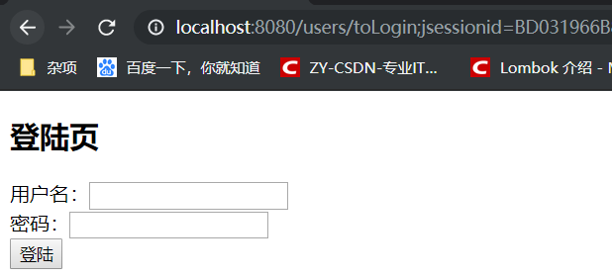
 |  |  |  |  |  |  | 输入错误的用户名 |  |  |  |  |  | 输入错误的密码
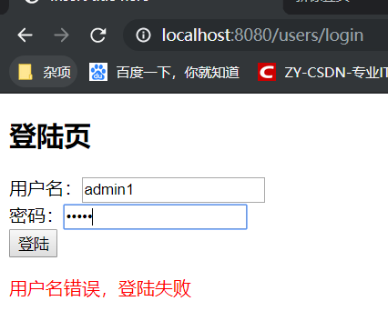
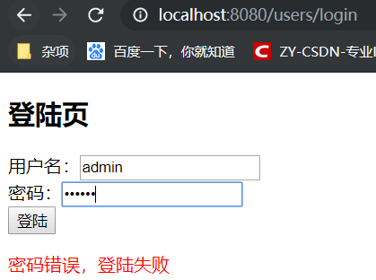

 | 用户名密码正确的情况下：

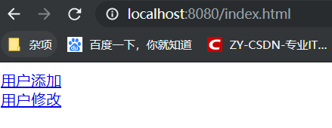
 | 登陆【admin】用户成功,拥有角色：admin，权限：user:*
 | 重新访问：http://localhost:8080/index.html
 |  |  |  |  |  | 点击两者一个出现画面，另一个提示权限不足。

